領収書
領収書等
領収書などがある場合、こちらに画像を添付して下さい。

No. | 摘要 | 画像
1 | お菓子（記入例） | 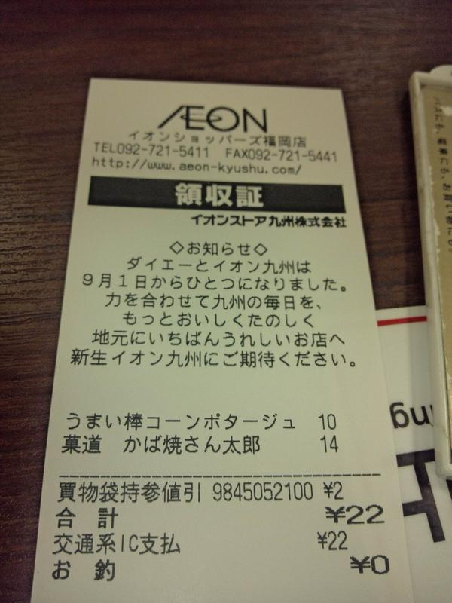
2
3
4
5
6
7
8
9
10

